Hoja 1
1)
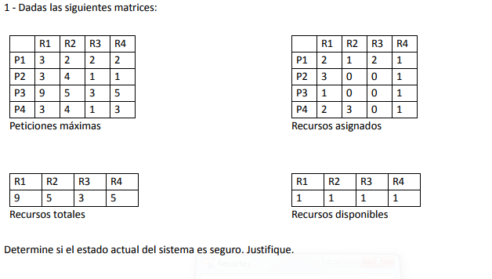

 |  |  |  |  |  |  | 1 | 1 | 1 | 1
 |  |  |  |  |  | - | 1 | 1 | 0 | 1 |  | P1
 |  |  |  |  |  |  | 0 | 0 | 1 | 0
 |  |  |  |  |  |  | 3 | 2 | 2 | 2 |  | MAP1
 |  |  |  |  |  |  | 3 | 2 | 3 | 2
 |  |  |  |  |  | - | 1 | 1 | 1 | 2 |  | P4
 |  |  |  |  |  |  | 2 | 1 | 2 | 0
 |  |  |  |  |  |  | 3 | 4 | 1 | 3 |  | MAXP4
 |  |  |  |  |  |  | 5 | 5 | 3 | 3
 |  |  |  |  |  | - | 0 | 4 | 1 | 0 |  | P2
 |  |  |  |  |  |  | 5 | 1 | 2 | 3
 |  |  |  |  |  |  | 3 | 4 | 1 | 1 |  | MAXP2
 |  |  |  |  |  |  | 8 | 5 | 3 | 4
 |  |  |  |  |  | - | 8 | 5 | 3 | 4 |  | P3
 |  |  |  |  |  |  | 0 | 0 | 0 | 0
 |  |  |  |  |  |  | 9 | 5 | 3 | 5 |  | MAXP3
 |  |  |  |  |  |  | 9 | 5 | 3 | 5 |  | Es igual a los recursos totales
El estado es seguro dado que existe una secuencia en la que todos los procesos pueden finalizar su ejecucion. la secuencia de ejecucion es P1->P4->P2->P3

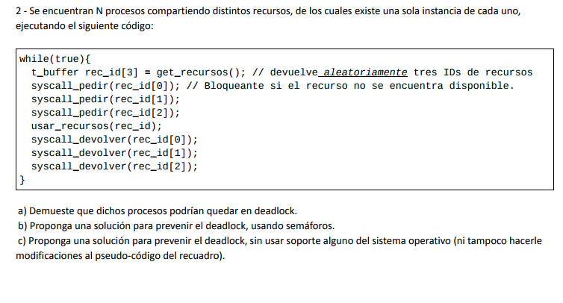

a) hay N procesos que se ejecutan concurrentemente, y cada uno obtiene los recursos en un orden aleatorio, por lo que puede pasar que un proceso N1 requiera un recurso que tenga otro (N2) asignado y N2 requiera un recurso que N1 tenga asignado
b) agregar un wait(mutex_recursos) antes de hacer la primer syscall y un signal(mutex_recursos) luego de la ultima syscall.
c) Se puede utilizar herramientas de IPC como message passing o mailBoxing.

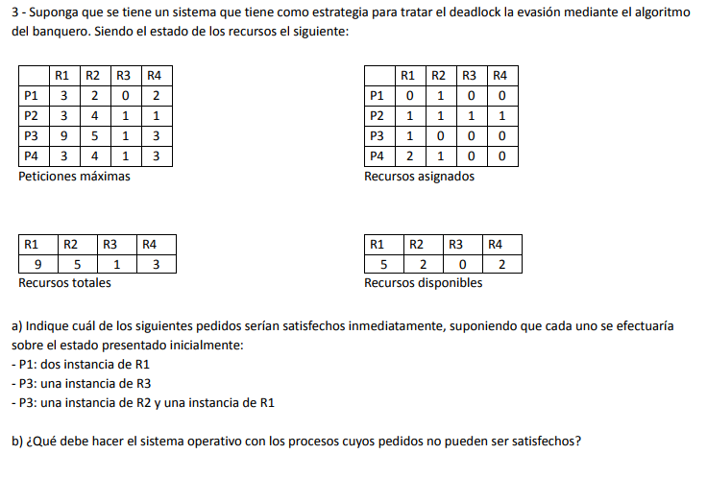

P1 2R1 |  |  |  |  |  |  |  | actualizada matriz de necesidad
 | 3 | 2 | 0 | 2 |  |  |  |  | R1 | R2 | R3 | R4
 | 1 | 1 | 0 | 2 |  | P1 |  | P1 | 1 | 1 | 0 | 2
 | 2 | 1 | 0 | 0 |  |  |  | P2 | 2 | 3 | 0 | 0
 | 3 | 2 | 0 | 2 |  | MAXP1 |  | P3 | 8 | 5 | 1 | 3
 | 5 | 3 | 0 | 2 |  |  |  | P4 | 1 | 3 | 1 | 3
 | 2 | 3 | 0 | 0 |  | P2
 | 3 | 0 | 0 | 2
 | 3 | 4 | 1 | 1 |  | MAXP2
 | 6 | 4 | 1 | 3
 | 1 | 3 | 1 | 3 |  | P4
 | 5 | 1 | 0 | 0
 | 3 | 4 | 1 | 3 |  | MAXP4
 | 8 | 5 | 1 | 3
 | 8 | 5 | 1 | 3 |  | P3
 | 0 | 0 | 0 | 0
 | 9 | 5 | 1 | 3 |  | MAXP3
 | 9 | 5 | 1 | 3

Estado seguro con secuencia P1->P2->P4->P3

P3 1R3
 | No puede ser satisfecha porque no hay recursos disponibles suficientes para esta peticion

P3 1R2 1R1 |  | actualizada matriz de necesidad
 | R1 | R2 | R3 | R4
P1 | 3 | 1 | 0 | 2 |  | 4 | 1 | 0 | 2
P2 | 2 | 3 | 0 | 0 |  | 3 | 1 | 0 | 2 |  | P1
P3 | 7 | 4 | 1 | 3 |  | 1 | 0 | 0 | 0
P4 | 1 | 3 | 1 | 3 |  | 3 | 2 | 0 | 2 |  | MAXP1
 |  |  |  |  |  | 4 | 2 | 0 | 2

 |  |  |  |  |  | no puede ser satisfecha la peticion porque no existe una secuencia de asignacion en la que el estado del sistema sea seguro.
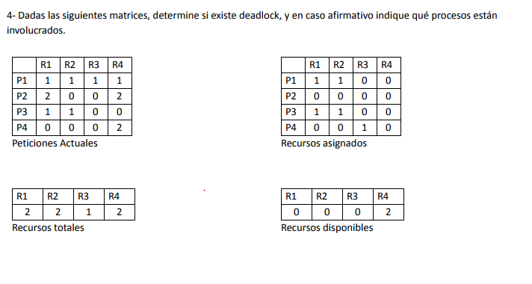

 |  |  |  |  |  |  |  | nota: hay que poder diferenciar cuando un ejercicio es de evasion, y cuando es de deteccion,
 |  |  |  |  |  |  |  | este es de deteccion porque las matrices son de peticiones actuales y de recursos actuales

 |  |  |  |  |  |  |  | para resolver esto hay dos opciones, utilizar el algoritmo de deteccion (pagina 276 stallings 8th), utilizar
 |  |  |  |  |  |  |  | grafo de asignacion, o si ya estas muy canchero con solo mirar las matrices y un toque de deduccion sale rapido.

R1 XX
R2 XX
P1
P3
R4 XX
P2
P4
R3 X

 |  |  |  |  |  |  | del grafo se pueden observar varias cosas, p3 y p1 estan en deadlock (si hay igual o mayor cantidad de
 |  |  |  |  |  |  | ciclos entre procesos que supera la cantidad minima de recursos dentro del ciclo hay deadlock), p4 puede
 |  |  |  |  |  |  | finalizar devolviendo los recursos que necesita, y p2 queda en inanicion. porque queda esperando recursos
 |  |  |  |  |  |  | que nunca van a liberar ni p1 ni p3 por estar en deadlock

 |  |  |  |  |  |  | de la matriz se puede ver que en los asignados p1 y p3 tienen respectivamente 1 de r1 y r2, y en las peticiones ambos piden
 |  |  |  |  |  |  | 1 de r1 r 2 respectivamente, pero en los recursos totales solamente hay 2r2 y 2 r1, por lo que con mucha imaginacion ahi se ve el doble ciclo.
 |  |  |  |  |  |  | tambien si ven al p2 esta pidiendo 2 r1 pero ya estan retenidos por p1 y p3, asi que por el momento esta en espera, como
 |  |  |  |  |  |  | vemos que p1 y p3 esta en deadlock, entonces esa espera es infinita, por lo que queda en starvation

 |  |  |  |  |  |  | con el algoritmo de deteccion, primero buscamos si hay algun proceso que tenga a todos 0 en la matriz de asignados. Encontramos
Aca les dejo el algoritmo de deteccion como guia: |  |  |  |  |  |  | a P2, asi que lo "marcamos" (para que sea mas visible voy decir que M es una lista de procesos marcados) M=[P2]; como
 | 1. Marcar cada proceso que tenga una fila en la matriz de asignados que sean todos ceros |  |  |  |  |  | no hay otro seguimos con el paso 2, W= (0,0,0,2). Para el paso 3 buscamos alguno que podamos satisfacer con el vector W,
 | 2. Inicializar un vector temporal W que sea igual al vector de disponibles |  |  |  |  |  | Encontramos el P4 que puede ser satisfecho porque pide 2 y lo podemos satisfacer con W, marcamos P4 => M=[P2,P4],
 | 3. Encontrar un indice i de forma que el proceso i este actualmente sin marcar y la fila i de |  |  |  |  |  | W=(0,0,1,2). Volvemos al paso 3, y no hay ninguno que pueda ser satisfecho con el vector W, por lo que se termina el algoritmo.
 | la matriz de peticiones actuales sea menor o igual que el vector W. si es imposible encontrar |  |  |  |  |  | Finalizo el algoritmo y quedaron P1 y P3 sin marcar, por lo tanto, estos estan en deadlock "
 | una fila que cumpla esta condicion, el algoritmo se termina.
 | 4.Si encontras una fila que cumpla la condicion, se marca el proceso i , se suma al vector w
 | la fila i de la matriz de asignados y se ejecuta el paso 3 nuevamente |  |  |  |  |  | Nota: vean que p2 lo marcamos tranquilamente, y usando este algoritmo no se distingue si un proceso esta o no en starvation, por
 | Si el algoritmo se termina, y hay procesos sin marcar, estos procesos estan en deadlock. |  |  |  |  |  | lo que este algoritmo sirve exclusivamente para detectar deadlock

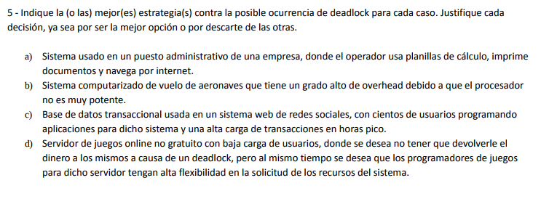

a) algoritmo del avestruz, lo que implica no hacer nada hasta que un deadlock aparezca y tratarlo con la tecnica que se requiera, utilizar algun algoritmo de prevencion evasion o deteccion solo generara overhead en el sistema, cuando
la ocurrencia de deadlock no causaria mayores complicaciones ( como maximo tendran que cerrar y volver a ejecutar las aplicaciones en deadlock).
b) Prevencion, nunca provoca deadlock y no sufre overhead, en este tipo de sitemas nunca tiene que ser posible la ocurrencia de deadlock (control de vuelo de aeronaves,).
c) Deteccion, generalmente las bases de datos ya tienen formas de lidiar con los deadlocks y lo hacen a traves de algoritmos de deteccion; la evasion es descartada por el alto overhead, la prevencion es muy restricta e ineficiente en cuanto a los recursos
y no hacer nada (algoritmo del avestruz) no es una opcion en una base de datos, menos con una que tiene alta carga de transacciones.
d) evasion, genera overhead, pero es la unica forma de garantizar que no haya deadlock, y que haya alta flexibilidad en la solicitud de recursos.

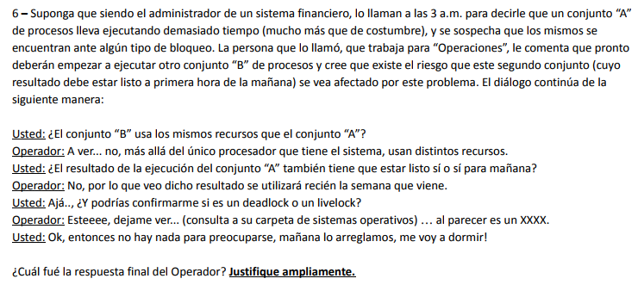

si fuera un livelock habria que determinar por que esta en starvation el conjunto A, hacer un analisis extensivo de los los procesos y los recursos que tienen asignados y cuales van a utilizar, ademas si fuera un livelock deberian solucionarlo antes de empezar a correr el proceso B porque podria afectarlo.
Si fuera un deadlock puede finalizar el conjunto A para que libere los recursos, ejecutar el B y despues volver a ejecutar el A, esta solucion te deja dormir tranquilo

1º parcial 1C2017 TT
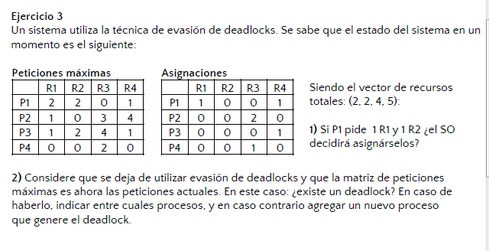

a)
si P1 pide 1 R1 y 1 R2

Peticiones Actuales |  |  |  |  |  | Recursos Disponibles
 | r1 | r2 | r3 | r4 |  | R1 | R2 | R3 | R4
p1 | 0 | 1 | 0 | 0 |  | 0 | 1 | 1 | 3
p2 | 1 | 0 | 1 | 4
p3 | 1 | 2 | 4 | 0
p4 | 0 | 0 | 1 | 0

Algoritmo de banquero:
 |  | R1 | R2 | R3 | R4
 | disp | 0 | 1 | 1 | 3
 | ejec P4 | 0 | 0 | 1 | 0
 | disp | 0 | 1 | 0 | 3
 | max P4 | 0 | 0 | 2 | 0
 | disp | 0 | 1 | 2 | 3
 | ejec P1 | 0 | 1 | 0 | 0
 | disp | 0 | 0 | 2 | 3
 | max P1 | 2 | 2 | 0 | 1
 | disp | 2 | 2 | 2 | 4
 | ejec P2 | 1 | 0 | 1 | 4
 | disp | 1 | 2 | 1 | 0
 | max P2 | 1 | 0 | 3 | 4
 | disp | 2 | 2 | 4 | 4
 | ejec P3 | 1 | 2 | 4 | 0
 | disp | 1 | 0 | 0 | 4
 | max P3 | 1 | 2 | 4 | 1
 | disp | 2 | 2 | 4 | 5

 | El sistema esta en estado seguro por lo tanto no habra deadlock
 | La secuencia de ejecucion para que todos los procesos terminen es P4-> P1->P2->P3

b)
Teniendo (1,2,1,3) como disponibles, y pensando en la matriz de máximos como la matriz
de solicitudes pendientes:
- Ninguno de los procesos actuales pueden finalizar
- Por lo tanto, todos están en deadlock.

1º recuperatorio 1C2017 TM
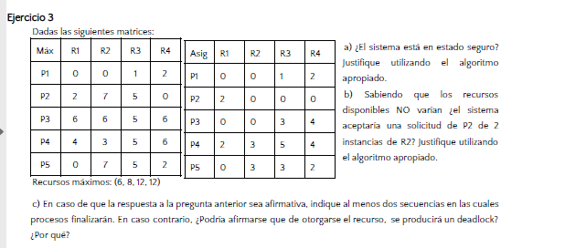

a)

Peticiones Actuales
 | r1 | r2 | r3 | r4 |  | Recursos Disponibles
p1 | 0 | 0 | 0 | 0 |  | R1 | R2 | R3 | R4
p2 | 0 | 7 | 5 | 0 |  | 2 | 2 | 0 | 0
p3 | 6 | 6 | 2 | 2
p4 | 2 | 0 | 0 | 2
p5 | 0 | 4 | 2 | 0

Algoritmo de banquero:
 |  | R1 | R2 | R3 | R4
 | disp | 2 | 2 | 0 | 0
 | ejec P1 | 0 | 0 | 0 | 0
 | disp | 2 | 2 | 0 | 0
 | max P1 | 0 | 0 | 1 | 2
 | disp | 2 | 2 | 1 | 2
 | ejec P4 | 2 | 0 | 0 | 2
 | disp | 0 | 2 | 1 | 0
 | max P4 | 4 | 3 | 5 | 6
 | disp | 4 | 5 | 6 | 6
 | ejec P5 | 0 | 4 | 2 | 0
 | disp | 4 | 1 | 4 | 6
 | max P5 | 0 | 7 | 5 | 2
 | disp | 4 | 8 | 9 | 8
 | ejec P2 | 0 | 7 | 5 | 0
 | disp | 4 | 1 | 4 | 8
 | max P2 | 2 | 7 | 5 | 0
 | disp | 6 | 8 | 9 | 8
 | ejec P3 | 6 | 6 | 2 | 2
 | disp | 0 | 2 | 7 | 6
 | max P3 | 6 | 6 | 5 | 6
 | disp | 6 | 8 | 12 | 12

 | El sistema esta en estado seguro. Secuencia: P1->p4->P5->P2->P3

b)
Recursos Disponibles
R1 | R2 | R3 | R4
2 | 0 | 0 | 0

Peticiones Actuales
 | r1 | r2 | r3 | r4
p1 | 0 | 0 | 0 | 0
p2 | 0 | 5 | 5 | 0
p3 | 6 | 6 | 2 | 2
p4 | 2 | 0 | 0 | 2
p5 | 0 | 4 | 2 | 0

Algoritmo de banquero:
 |  | R1 | R2 | R3 | R4
 | disp | 2 | 0 | 0 | 0
 | ejec P1 | 0 | 0 | 0 | 0
 | disp | 2 | 0 | 0 | 0
 | max P1 | 0 | 0 | 1 | 2
 | disp | 2 | 0 | 1 | 2
 | ejec P4 | 2 | 0 | 0 | 2
 | disp | 0 | 0 | 1 | 0
 | max P4 | 4 | 3 | 5 | 6
 | disp | 4 | 3 | 6 | 6

 | Queda en estado inseguro ya que no todos los procesos pueden terminar
 | Por lo tanto no puede asignarse esta solicitud

c) Falso. Esta estrategia se basa en el caso pesimista, es decir, que todos los recursos vayan a pedir el máximo de sus recursos, y que no liberen recursos hasta finalizar su ejecución. Sin embargo puede ocurrir que no requieran todos esos recursos, o que los vayan liberando a medida que no los requieren más, permitiendo que el resto se ejecute sin generar interbloqueos.

